3rd round_NewsSelectoin
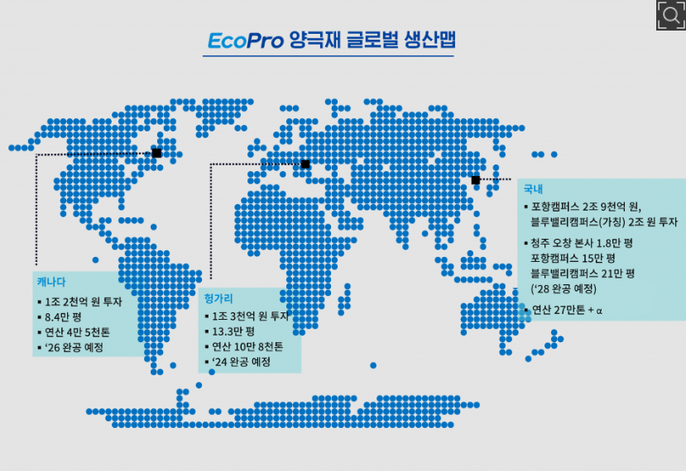
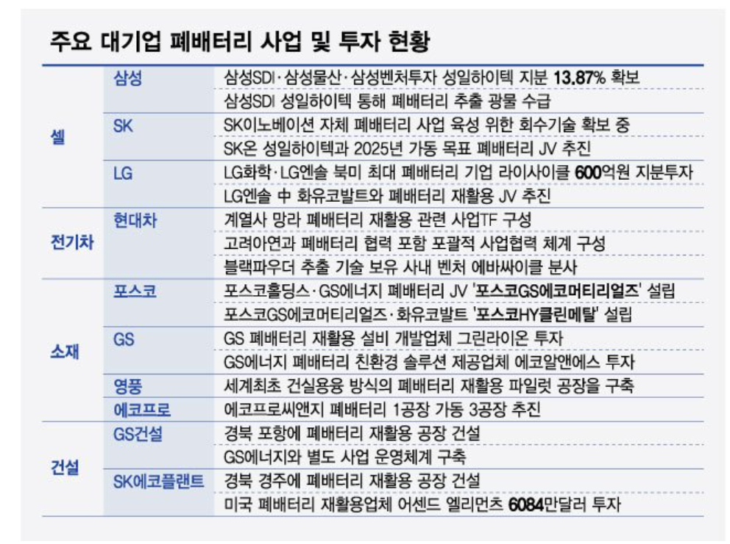
index | keyword | title | url | press | date | content | Scraped_date
46 | LG에너지솔루션 배터리 재활용 | LG에너지솔루션, 中 화유코발트와 배터리 재활용 JV 설립 | http://www.newsworks.co.kr/news/articleView.html?idxno=723632 | 뉴스웍스 | 2023.08.08. | 한편, LG에너지솔루션은 배터리 재활용 및 재사용 시장에서의 신사업 기회를 모색하고 경쟁력 있는 업체와의 파트너십을 확보하는 등 자원 선순환 고리 체계 구축을 위해 노력하고 있다. 2027년까지 미국, 폴란드, 아시아 등 주요 생산 거점의 전 밸류체인에 걸쳐 유수의 업체들과 협력해 ESG경영에 힘을 실을... | 2023-11-27
94 | SK 에코플랜트 배터리 리사이클링 | SK에코플랜트, 中 폐배터리 재활용 시장 공략...거점 확보 | http://www.biztribune.co.kr/news/articleView.html?idxno=281290 | 비즈트리뷴 | 2023.05.07. | SK에코플랜트는 이번 장쑤성 폐배터리 리사이클링 시설을 전략적 거점으로 삼아 폐배터리 및 스크랩 물량을 확보한다는 방침이다. 테스가 현재 지사이클을 통해 운영 중인 상하이 전기차 폐배터리 리사이클링 공장과 사업 시너지도 기대된다. 테스는 폐 회수부터 희소금속 추출 및 재활용 등 전... | 2023-11-27
94 | SK 에코플랜트 배터리 재활용 | SK에코-어센드 엘리먼츠, 美 켄터키 '폐배터리 재활용 공장' 건설 | http://www.koreastocknews.com/news/articleView.html?idxno=93902 | 증권경제신문 | 2023.09.26. | SK에코플랜트·테스·어센드 엘리먼츠 3사는 26일 서울 종로구 SK에코플랜트 본사에서 '미국 배터리 재활용 사업을 위한 합작투자 계약식'을 열었다고 밝혔다. 이번 합작법인은 미국 내 세워지는 첫 한·미 합작 폐배터리 재활용 기업으로, 지분율은 64%, 테스 11%, 어센드 엘리먼츠 25%다. 새로... | 2023-11-27
63 | SK온 배터리 리사이클링 | 성일하이텍, 美 조지아·인디애나에 폐배터리 거점 마련 | http://news.mt.co.kr/mtview.php?no=2023082111411439951 | 머니투데이 | 2023.08.21. | 전기차 배터리 핵심 소재를 생산할 것으로 본다. 성일하이텍은 지난해 7월 조지아주에도 현지 법인 설립을 완료하고 8만2000㎡ 규모의 부지를 확보해 리사이클링 파크 설립을 진행 중이다. 조지아주 역시 현대차그룹, LG에너지솔루션, 등이 거점을 마련한 곳이다. 조지아·인디애나 공장은 아시아... | 2023-11-27
27 | SK온 배터리 재활용 | SK온, BASF와 '맞손'… 배터리 사업 협력기회 모색 | http://www.daejonilbo.com/news/articleView.html?idxno=2097191 | 대전일보 | 1주 전 | BASF는 리튬이온배터리에 들어가는 첨단 양극활 물질을 글로벌 배터리 시장에 공급하고 있으며, 주요 메탈 소싱과 폐배터리 재활용 분야 솔루션 제공에도 힘쓰고 있다. SK와 BASF는 2019년 ESG 화폐 가치 측정 글로벌 표준 모델을 개발하는 글로벌 협의체 VBA(Value Balancing Alliance) 출범부터 함께하며... | 2023-11-27
93 | 성일하이텍 배터리 리사이클링 | [단독] 성일하이텍 헝가리 추가 투자...이강명 회장, 헝가리 투자청장과 협의 | https://www.theguru.co.kr/news/article.html?no=59386 | 더구루 | 2023.09.06. | 2년 후인 2021년 7월 5만t 규모로 제2리사이클링파크를 완공했다. 헝가리에서 약 7만t의 폐배터리를 처리할 수 있는 용량을 확보했다. 스크랩 발생량이 급격히 증가하며 성일하이텍은 현재 공장만으로 이를 감당하기 버거워졌다. 은 앞서 창고가 꽉 차 외부에 폐기물을 보관하다 벌금을 낸 바... | 2023-11-27
33 | 성일하이텍 배터리 재활용 | [단독] 삼성물산·성일하이텍, 스페인에 배터리 재활용 공장 짓는다 | https://www.theguru.co.kr/news/article.html?no=55603 | 더구루 | 2023.06.22. | 스페인 배터리 재활용 기업 비플래닛팩토리와 합작투자 연산 1만t 규모…260억 투자 계획 삼성물산과 성일하이텍이 스페인에 배터리 재활용 공장을 짓는다. 독일 배터리 재활용 공장 설립이 지지부진한 가운데 스페인으로 눈을 돌리며 유럽 시장 선점에 속도를 높이는 모습이다. 스페인... | 2023-11-27
21 | 성일하이텍 배터리 재활용 | 삼성물산-성일하이텍, 독일 튀링겐 배터리 재활용 공장 곧 착수 | http://www.g-enews.com/ko-kr/news/article/news_all/202309071336007093e8b8a793f7_1/article.html | 글로벌이코노믹 | 2023.09.07. | 성일하이텍은 배터리 재활용 업계 최초로 코스닥에 2022년 7월에 상장을 하였으며, 공모 자금은 하이니켈 배터리 소재 재활용 생산에 투입할 예정이다. 또한, 군산 3공장과 헝가리 3공장을 증설하고 독일, 미국, 폴란드에 신공장을 짓는 계획이다. 2030년까지 생산거점 30개를 건설하고 생산능력 77GWh를 확보할... | 2023-11-27
27 | 성일하이텍 배터리 재활용 | 성일하이텍·GS건설, 인니에 배터리 재활용 공장 추진 | https://biz.chosun.com/industry/company/2023/07/25/I5MSI7G2MRBGBHYSVTOHOAPD6Q/?utm_source=naver&utm_medium=original&utm_campaign=biz | 조선비즈 | 2023.07.25. | 사용 후 배터리 전문 재활용 기업 성일하이텍이 인도네시아에 재활용 공장 설립을 추진한다. 최근 배터리 재활용 사업을 확장하고 있는 GS건설도 인도네시아 진출을 검토하고 있다. 성일하이텍 관계자는 25일 “공장은 스크랩 기준 연간 7000톤 규모로 건설할 계획”이라며 “공장 건설을 위한 허가를... | 2023-11-27
24 | 아이에스동서 배터리 리사이클링 | ‘환경사업 짭짤하네’ 아이에스동서, 폐배터리사업 유럽 진출 | http://www.edaily.co.kr/news/newspath.asp?newsid=03181606635710600 | 이데일리 | 2023.08.24. | 글로벌 폐배터리 리사이클링 시장은 지난해 말 기준 47억달러에서 2030년 175억달러로 성장할 것으로 예상된다. 김세련 이베스트투자증권 연구원은 아이에스동서의 환경 등 신사업 부문 영업이익 기여도는 올해 26%, 2024년 40%, 2025년 50% 수준으로 증가할 것으로 추정했다. 김 연구원은 “폐 재활용... | 2023-11-27
94 | 에코프로 배터리 재활용 | "에코프로 '한국·캐나다·헝가리' 글로벌 배터리 3각 체제 구축한다" | http://www.energydaily.co.kr/news/articleView.html?idxno=139501 | 에너지데일리 | 2023.08.23. | 에코프로씨엔지는 폐배터리 재활용을, 양극재의 주요 원재료인 전구체는 에코프로머티리얼즈가, 수산화리튬 가공은 에코프로이노베이션이, 최종 제품인 양극재는 에코프로비엠과 에코프로이엠이 담당한다. 이들 공정에 소요되는 고순도의 산소와 수소는 에이피가 공급한다. 전 생산공정에... | 2023-11-27
9 | 에코프로 배터리 재활용 | SK에코플랜트, 에코프로·테스와 헝가리에 폐배터리 재활용 공장 설립 추진 | http://www.newsbrite.net/news/articleView.html?idxno=178256 | 뉴스브라이트 | 1주 전 | 3사는 SK에코플랜트∙테스가 가진 폐배터리 재활용 기술력과 글로벌 네트워크에 에코프로가 가진 폐배터리 재활용 소재 기술력을 기반으로 헝가리 등 유럽 지역에 거점을 둔 국내외 전기차 및 배터리 제조사를 상대로 스크랩, 리콜 등의 물량을 안정적으로 확보하는 데 총력을 다한다는... | 2023-11-27

